Tilvísun-+GoalSeek
Lausn
Laun sölumanna á 1. ársfjórðungi 2016 |  |  |  |  | Janúar | Febrúar | Mars
 |  |  |  | Laun fyrir stk. | 500 kr. | 600 kr. | 550 kr.

Seldar einingar | Janúar | Febrúar | Mars | Launagreiðslur | Janúar | Febrúar | Mars
Ólína Atladóttir | 78 stk. | 87 stk. | 65 stk. | Ólína Atladóttir
Katla Þórðardóttir | 97 stk. | 91 stk. | 98 stk. | Katla Þórðardóttir
Sigurður Jónasson | 15 stk. | 24 stk. | 48 stk. | Sigurður Jónasson
Guðrún Pétursdóttir | 9 stk. | 40 stk. | 15 stk. | Guðrún Pétursdóttir

G7 Goal Seek
Hvað þarf Sigurður Jónasson að selja mörg stykki í janúar til að fá 19.200 kr. í laun í janúar?
Ath. útkoman er ekki sýnd hér.

Dæmi
55,000 kr. | 60,000 kr.

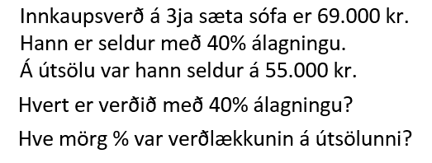
69,000 kr. | 40% | 55,000 kr.
Verð með 40% álagningu
Verðlækkun á útsölu

